Zahnriemenscheiben
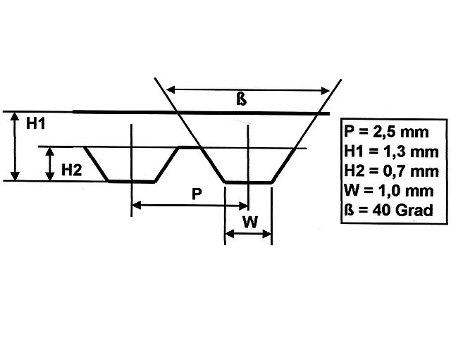
Teilung 2,5

Bezugsquellen
http://www.modellbauershop.de/antrieb/zahnriemenscheiben-teilung-t-25.php
http://www.modellbauershop.de/antrieb/zahnriemen-fuer-teilung-25.php
http://www.cncshop.at/index.php?k=798
http://www.hug-technik.com/shop/product_info.php?info=p5264_metr--zahnriemenscheibe-t5-21-mm-breit--15-zaehne--zahnriemenrad-t5-21-15.html
Berechnung
http://smarthost.maedler.de/maedlertools/maedler.html

Berechnung Zahnriemenscheibe T2,5
Zähne | 64
Wirkdurchmesser | 50.93 | [mm] | 106.66352079
Außendurchmesser | 50.43 | [mm]
Tascheinnendurchmesser | 48.43 | [mm]
Winkeleckeinnendurchmesser | 46.43 | [mm]
Innen | 48.43
Schnitt außen | 52.13
Schnitt innen | 46.43

Berechnung Zahnriemenscheibe T5
Zähne | 72
Wirkdurchmesser | 114.59 | [mm]
Außendurchmesser | 113.74 | [mm]
Tascheinnendurchmesser | 111.74 | [mm]
Winkeleckeinnendurchmesser | 109.74 | [mm]

DIN
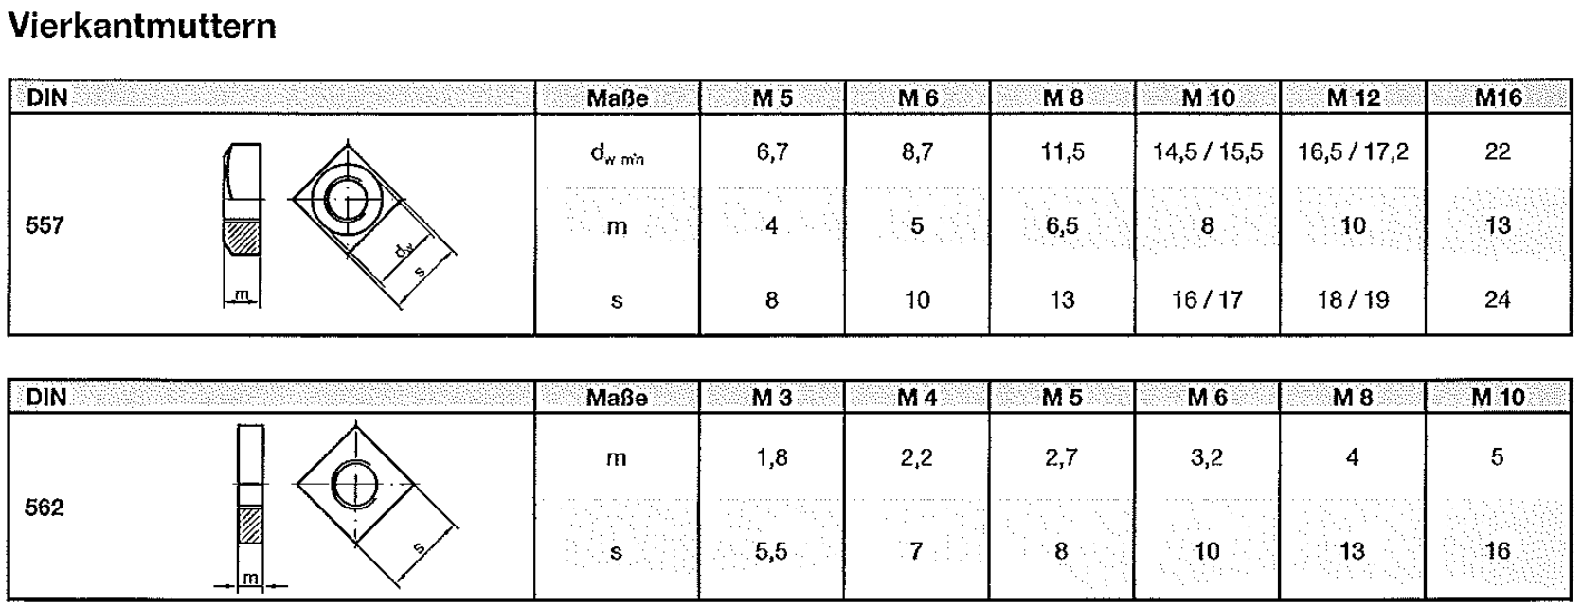

Kugelkopf M3 2 mm Duraluminium

Rotary Encoder
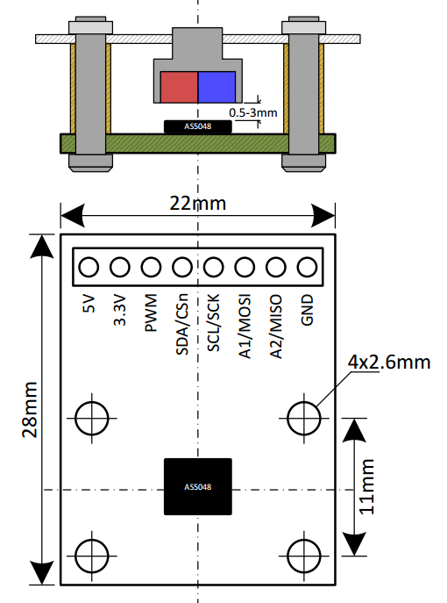
Eval Board | AS5048

Bezugsquelle
http://www.mouser.de/ProductDetail/ams/AS5048B-TS_EK_AB/?qs=sGAEpiMZZMvc81WFyF5EdoQL2wnmmwE79zX4h9RmJyQ%3d
http://www.digikey.de/product-detail/de/ams/AS5048B-TS_EK_AB/AS5048B-AB-1.0-ND/3188613

Operational Manual
http://www.mouser.com/ds/2/588/AS5048-EK-AB_Operation-Manual_Rev.1.3-820438.pdf

Arduino lib
https://github.com/sosandroid/AMS_AS5048B

5V | rot
GND | schwarz
SDA | grün
SCL | weiß

 | I2C address | A1 | A2
wrist | 0x40
ellbow | 0x41 | 1
upperarm | 0x42 |  | 1
shoulder | 0x43 | 1 | 1
hips | 0x44

Linearlager
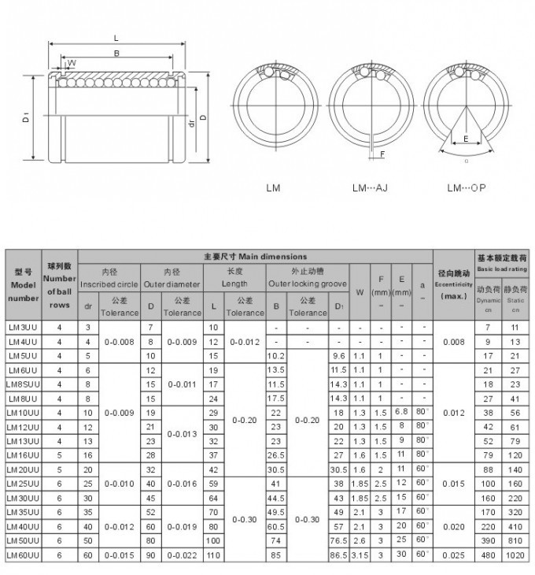

Herkulex Servo
HerkuleX Servo DRS-0101

Tutorial | http://robottini.altervista.org/dongbu-herkulex-arduino-library-2
Arduino library | http://robottini.altervista.org/wp-content/uploads/2012/12/Herkulex.zip

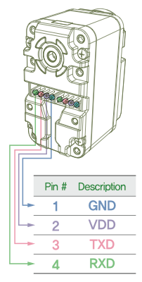

 |  | Kabel
 |  | blau | GND
 |  | rot | VDD
 |  | grün | TXD
 |  | schwarz | RXD

PiBot Stepper Driver
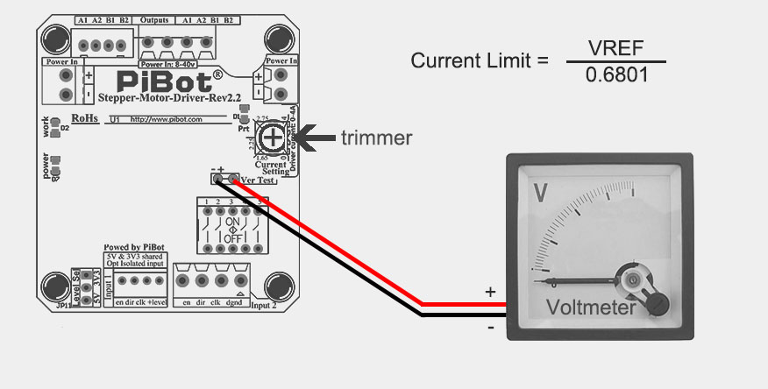
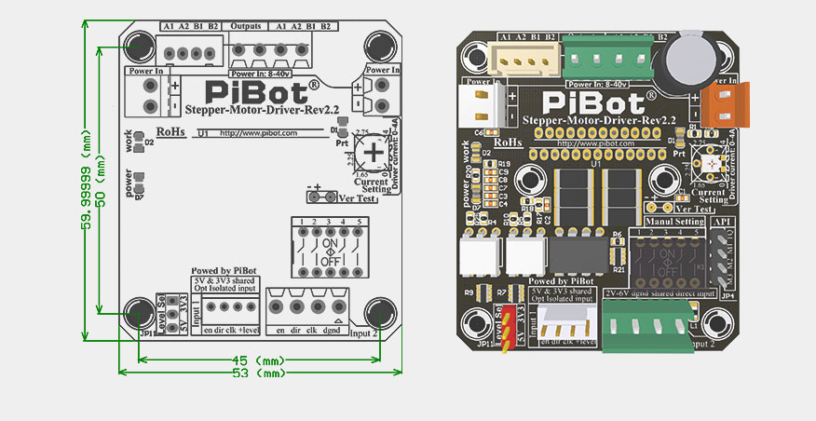
PiBot Stepper Driver
http://www.pibot.com/pibot-stepper-driver-rev2-2.html
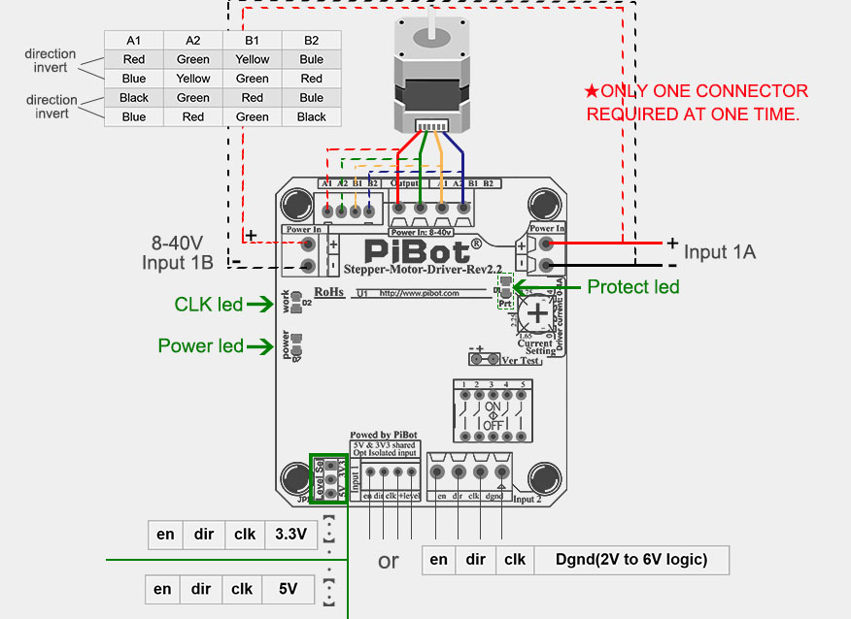

 | en

Micro-stepping Setting

This picture shows how you can change the micro-stepping settings of the driver.
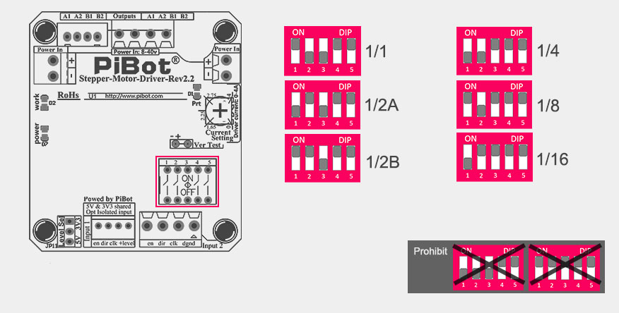

Output Limit current Adjust

You can approximate the current limit by the position of the marked point on the trimmer. DO NOT EXCEED YOUR MOTOR’S CURRENT RATING.
OR the current limit can be adjusted by measuring VREF and turning the trimmer. Connect the [+] of the voltmeter to VREF and the [-] lead to GND and read the value.
Current Limit = VREF ÷ 0.6801
So for example the Max current is: 2.81V ÷ 0.6801 = 4.1317A

